Склад Ярославль

 |  |  | ООО "РЦ Автодизель"
 |  |  | г Ярославль ул. Монтажная 26А
 |  |  | Тел: (4852) 59 38 75
 |  |  | Менеджер продаж: Харитонов Вячеслав
 |  |  |  | Cот: 8 9109698609

 | Модель | Информация | Двигатель | Цена (с НДС)

 | МАЗ-534026-8520-000 | Автомобиль-бортовой (среднетонажный) МАЗ-534026-8520-000 (Евро-5) тентованный, с колёсной формулой 4х2, предназначен для городских и пригородных перевозок различных грузов. Отличительной особенностью автомобилей МАЗ является: надёжность, комфортабельные условия работы у водителя, низкие эксплуатационные расходы, современный дизайн, большой выбор моделей и комплектаций, применение узлов и агрегатов мировых производителей | WP7.300Е51 220кВ(300л/с) | 3,320,000.00

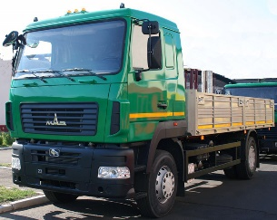 | МАЗ-534026-8520-005 | Автомобиль-бортовой (среднетонажный) МАЗ-534026-8520-000 (Евро-5) тентованный, с колёсной формулой 4х2, предназначен для городских и пригородных перевозок различных грузов. Отличительной особенностью автомобилей МАЗ является: надёжность, комфортабельные условия работы у водителя, низкие эксплуатационные расходы, современный дизайн, большой выбор моделей и комплектаций, применение узлов и агрегатов мировых производителей | WP7.300Е51 220кВ(300л/с) | 3,247,000.00

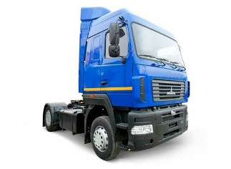 | МАЗ-5440С9-520-031 | Автомобиль-седельный тягач МАЗ-5440С9-520-031 (Евро-5) с колесной формулой 4х2 предназначен для региональных и междугородних перевозок различных грузов в составе автопоезда по дорогам с асфальтобетонным покрытием. Отличительной особенностью автомобилей МАЗ является: надёжность, комфортабельные условия работы для водителя, низкие эксплуатационные расходы, современный дизайн | ЯМЗ 653,10 (420 л/с) | 3,900,000.00

 | МАЗ 5516 | «МАЗ-5516» – семейство трёхосных самосвалов с колёсной формулой 6х4, которые производятся на Минском автомобильном заводе с 1994 года. В рамках данного семейства имеются модификации, оборудованные кузовами как с задней, так и с трёхсторонней разгрузкой. «МАЗ-5516» широко применяются также для работы в качестве автопоезда, для единовременной транспортировки больших объёмов разнообразных сыпучих грузов. Совместно с данным автомобилем успешно применяется и трёхосный прицеп с кузовом такого же объёма. | ЯМЗ 658 (330 л/с) | 3,600,000.00

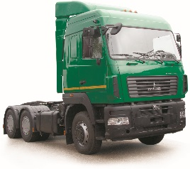 | МАЗ-6430С9-520-020 | Автомобиль-седельный тягач МАЗ-6430С9-520-020 (Евро-5) с колесной формулой 6х4 предназначен для региональных и междугородних перевозок различных грузов в составе автопоезда по дорогам с асфальтобетонным покрытием. Отличительной особенностью автомобилей МАЗ является: надёжность, комфортабельные условия работы для водителя, низкие эксплуатационные расходы, современный дизайн, большой выбор моделей и комплектаций, применение узлов и агрегатов | ЯМЗ 653,10 (420 л/с) | 4,527,000.00

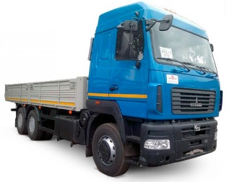 | МАЗ-6312c9-520-015 | Автомобиль-бортовой (среднетонажный) МАЗ-6312с9-520-015 (Евро-5) с колёсной формулой 6х4, предназначен для городских и пригородных перевозок различных грузов. Отличительной особенностью автомобилей МАЗ является: надёжность, комфортабельные условия работы у водителя, низкие эксплуатационные расходы, современный дизайн, большой выбор моделей и комплектаций, применение узлов и агрегатов мировых производителей | ЯМЗ 653,10 (420 л/с) | 4,431,000.00

 |  | Действует СПЕЦИАЛЬНАЯ ПРОГРАММА ФИНАНСИРОВАНИЯ на покупку Белорусской техники.
 |  | Гарантия на технику 24 месяца или 100т.км. пробега
 |  | Межсервисный интервал 40т.км.

